关系图
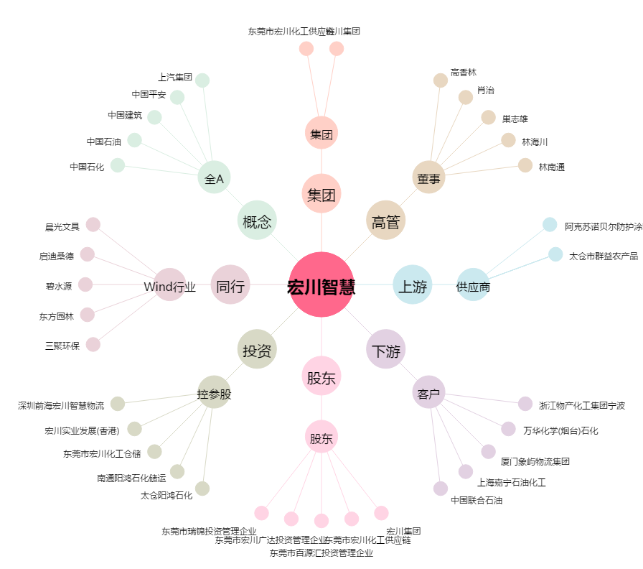
宏川智慧[002930.SZ] - 关系概览图

